Anvisningar
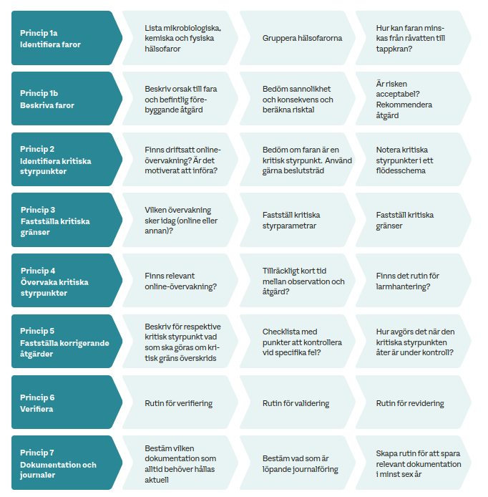
Anvisningar till mall för faroanalys med HACCP
Svenskt Vatten 2026-05-28

Detta förslag till mall utgår från Handboken P111 med den arbetsgång som visas i figuren nedan.
Se till att ha Handboken till hands för vägledning, där finns mer information och tips än vad som framgår i denna mall.
Referens: Svenskt Vatten (2026): Handbok för egenkontroll och faroanalys vid produktion och distribution av dricksvatten. P111. Stockholm. Svenskt Vatten: 76 sidor.

Mörkgråa fält justeras till att överensstämma med den aktuella verksamheten och hur faroanalysen genomförs. Lämna oförändrat om texten bedöms användbar.
Information som angetts i dessa mörkgråa fält dyker upp som valbara alternativ i rullgardinsmenyer (i Princip 1b samt i Princip 2-5).
Ljusgråa fällt fylls i manuellt eller definieras genom val i den rullgardinsmeny som finns för den aktuella cellen.
I kursiv stil anges generella instruktioner.
I anteckningar till olika celler ges specifika instruktioner och tips, läs dessa genom att ställa muspekaren över celler som har rödmarkerat hörn.

Flik | Innehåll och anvisningar
Allmän information | Ange namn på verksamheten och kommunen, samt datum för upprättande och revidering av HACCP.
 | Ange namn och beskrivning av deltagare och roller i HACCP-arbetet (bra att veta om personer byts ut).
 | Beskriv produkten dricksvatten (kortfattad beskrivning av dricksvattenförsörjningen), brukare och användningsområden (hushåll, industrier, skolor och vårdinrättningar)
Bedömningsunderlag | Bedömningsunderlag för hälsofaror och klassning av risk
 | Definiera skalor för bedömning av sannolikhet och konsekvens.
Princip 1a | Ange specifika hälsofaror och hur dessa ska grupperas. Låt angiven text stå, eller justera.
 | Ange befintliga åtgärder i vattentäkt, beredning och distribution som kan reducera hälsofaror. Låt angiven text stå, eller justera.
 | Ange tillgängliga rutiner och andra grundförutsättningar. Låt angiven text stå, eller justera.
 | Ange vad som kan vara hälsofarans ursprung. Låt angiven text stå, eller justera.
Princip 1b | Beskriv riskhändelser i text och genom val i rullgardinsmenyerna.
 | Använd befintliga rader. Skriv in eller kopiera/klistra in.
Princip 2-5 | Resultat av analysen i Princip 1 visas i den nedre tabellen, sorterat utifrån Kategori och Hälsofarans ursprung
 | Välj riskhändelser för den vidare analysen genom att kopiera valda rader från den nedre tabellen och klistra in i den övre tabellen.
 | Arbeta vidare med den övre tabellen för att identifiera kritiska styrnpunkter och fastställa kritiska gränser. Beskriv hur dessa övervakas samt korrigerande åtgärder.
 | Här finns även en mindre version av beslutsträdet (se även separat flik Beslutsträd).
Princip 6-7 | Beskriv rutiner för verifiering, validering och revidering, samt dokumentation och journaler.
Resultat med flödesschema | Resultat av HACCP: kritiska styrpunkter, grundförutsättningar och exempel på förbättringsåtgärder
 | Denna sammanfattning av resultatet kan skrivas ut och visas för kontrollmyndigheten, innan Princip 1b och andra flikar visas.
 | Listan uppdateras automatiskt utifrån vad som fylls i under Princip 2-5 och Princip 6-7 och behöver inte skrivas manuellt.
 | Flödesschema klistras in, där det är möjligt att pricka in var styrpunkterna ligger.
Beslutsträd | Figur till hjälp för att identifiera kritiska styrpunkter i princip 2. Figuren visas även i fliken Princip 2-5.

De olika principerna i en HACCP med de huvudsakliga delarna inom respektive princip (figur 2.1, P111):

Princip 2-5
Princip 2-5: Identifiera kritiska styrpunkter mm.
Riskhändelserna från Princip 1b visas i den nedre tabellen, sorterade utifrån Kategori och Hälsofarans ursprung. |  |  |  |  |  |  |  |  | Svarsalternativ för respektive fråga nedan: |  |  |  |  |  |  |  |  | Svarsalternativ för respektive fråga nedan:
I detta steg arbetar du vidare med de befintliga åtgärder (process eller beredningssteg) som eventuellt kan utgöra kritiska styrpunkter. Gör så här: |  |  |  |  |  |  |  |  | Ja | Ja | Ja |  |  |  |  |  |  | Ja | Ja | Ja |  | Ja
1. Gå igenom den nedre tabellen. Färgmarkera de rader där det finns befintliga åtgärder (process eller beredningssteg, se kolumn H) som du bedömt nödvändiga för att riskhändelsen ska vara acceptabel. Se till att täcka in alla grupper av hälsofaror. |  |  |  |  |  |  |  |  | Nej | Nej | Nej |  |  |  |  |  |  | Nej | Nej | Nej |  | Nej
2. Kopiera färgmarkerad rad (en eller flera) genom att klicka i vänstermarginalen och välja Kopiera.
3. Markera en tom rad i den övre tabellen, klistra in med alternativet Värden (ingår i Klistra in special). Ta fram dolda rader vid behov, ytterligare rader kan infogas.
4. Upprepa tills alla färgmarkerade rader har kommit med i den övre tabellen. En och samma rad kan behöva kopieras flera gånger och klistras in på olika rader för att bedöma olika åtgärder/beredningssteg var för sig. |  |  |  |  |  |  |  |  | Princip 2: |  |  |  |  |  | Princip 3: |  |  | Princip 4: |  |  | Princip 5:
5. Arbeta sedan vidare med den övre tabellen. Börja med att i kolumn H ange enbart den åtgärd du vill bedöma vidare, fortsätt sedan från kolumn J och framåt (Princip 2 till 5). |  |  |  |  |  |  |  |  | Identifiera kritiska styrpunkter |  |  |  | Om ja, vilken? | Om nej, ange… | Fastställa kritiska gränser |  |  | Övervaka kritiska styrpunkter |  |  | Fastställa korrigerande åtgärder
Kategori | Hälsofarans ursprung | Orsak till hälsofara (riskhändelse) | Grupperad hälsofara | Risktal | Acceptabel med befintliga åtgärder? | Acceptabel utan befintliga åtgärder? | Vald åtgärd att bedöma om den är en kritisk styrpunkt Ändra i texten till enbart en befintlig åtgärd. | Förbättringsåtgärder | Finns online-övervakning? | Är det motiverat att införa? | Finns här en kritisk styrpunkt? | Beslutsträdet, notering | Process eller beredningssteg | Viktig rutin eller annan grundförutsättning | Vilken övervakning sker idag? | Fastställ kritiska styrparametrar | Fastställ kritiska gränser | Finns relevant online-övervakning | Tillräckligt kort tid till åtgärd? | Finns det rutin för larmhantering? | Vad ska göras om kritisk gräns överskrids? | Finns checklista? | Hur avgörs när styrpunkten åter är under kontroll? | Ytterligare beskrivning av åtgärder

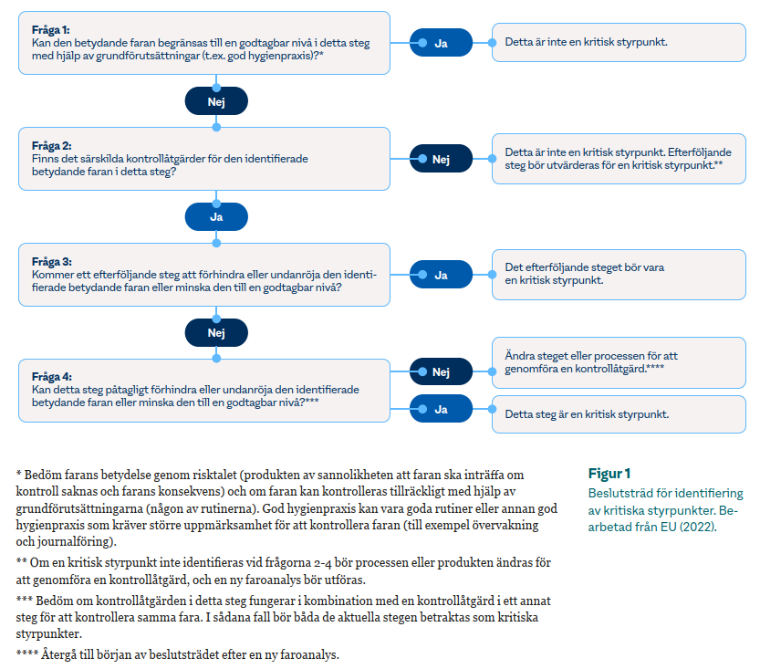
Nedre tabell (ändra ingenting här!): Resultat av analysen i Princip 1b, sorterat utifrån Kategori och Hälsofarans ursprung. |  |  |  |  | Bedöm om risken är acceptabel
Kategori | Hälsofarans ursprung | Orsak till hälsofara (riskhändelse) | Grupperad hälsofara | Risktal | Acceptabel med befintliga åtgärder? | Acceptabel utan befintliga åtgärder? | Befintliga åtgärder | Förbättringsåtgärder

Resultat med flödesschema
Resultat av HACCP: kritiska styrpunkter, grundförutsättningar och exempel på förbättringsåtgärder
Verksamhet: | Namn på verksamheten (vattenverk, distributionsnät)
Kommun: | Namn på kommunen
Upprättandedatum:
Datum för senaste revidering:
Utskriftsdatum | 2026-05-29

Kritiska styrpunkter |  | Kritiska gränser |  | Korrigerande åtgärder
Process eller beredningssteg | Grupperad hälsofara | Fastställ kritiska styrparametrar | Fastställ kritiska gränser | Vad ska göras om kritisk gräns överskrids? | Finns checklista? | Hur avgörs när styrpunkten åter är under kontroll?

Exempel på grundförutsättningar som hanterar riskhändelser |  |  | Exempel på förbättringsåtgärder
Viktig rutin eller annan grundförutsättning | Grupperad hälsofara | Orsak till hälsofara (riskhändelse) | Orsak till hälsofara (riskhändelse) | Förbättringsåtgärder

Verifiering
Beskriv rutin för verifiering, eller hänvisa till aktuellt dokument. Verifiering handlar om att bekräfta att förfarandena med kritiska styrpunkter och korrigerande åtgärder tillämpas som planerat i verksamheten.
Beskriv rutin för validering, eller hänvisa till aktuellt dokument. Validering kan liknas vid en revision av verksamheten och syftar till att bedöma om egenkontrollen är ändamålsenlig, det vill säga leder till produktion av säkert dricksvatten.
Beskriv rutin för revidering, eller hänvisa till aktuellt dokument. Revidering handlar om att omarbeta faroanalysen.

Dokumentation och journaler
Beskriv vilken information som alltid behöver hållas aktuell (exempelvis denna faroanalys, kritiska styrpunkter med kritiska gränser, övervakningsrutiner och rutiner för korrigerande åtgärder, ovannämnda rutiner för verifiering, validering och revidering).
Bestäm vad som är löpande journalföring (exempelvis mät- och observationsdata vid kritiska styrpunkter, avvikelser och vidtagna korrigerande åtgärder samt utförda verifieringsåtgärder).
Beskriv hur dokumentation sparas (minst 6 år).

Flödesschema med kritiska styrpunkter
Flödesschema kan klistras in här. Schemat ska visa vattnets väg från råvattentäkt via vattenverkets olika beredningssteg och mätpunkter. I flödesschemat över distributionsanläggningen bör framgå anläggningar av relevans i faroanalysen (ej skalenligt). Två olika scheman kan övervägas: ett fram till utgående dricksvatten, det andra för distributionsanläggningen.
För att rita in kritiska styrpunkter och notera kritiska styrparametrar, gå på menyn Infoga och välj alternativet Former. Använd exempelvis textrutor och pilar.

